Taller P1 y P2
Elaborado por: DANIEL CHACON
DATOS INICALES |  |  |  |  |  |  |  |  |  |  |  |  | MATRIZ DE CRITICIDAD (P1)

EQUIPO | Tolerancias variables |  | Resolución del equipo |  | EMP |  | Error de la Calibración + u |  |  |  | Error promeedio | K (meses) | A. Calibración incial en meses | Aplicando un factor de seguridad | Intervalo base | Intervalo ajustado | b. Intervalo de verificaciones en meses | c. EMP |  | D. Idoneidad (Apto o No Apto) | EMP | Error de la Calibración + u | Dictamen | Error promeedio | Intervalo base | Dictamen | Intervalo de calibración en meses
 | Valor | Unidad | Valor | Unidad | Valor | Unidad | 2017 | 2018 | 2019 | Unidad |  |  |  |  |  |  |  | Valor | Unidad
ABC | 0.1 | L | 0.1 | L | 0.3 | L | 0.8 | 0.8 | 0.9 | L | 0.83 | 12 | 4.32 | 4.0 | 4.32 | 1.44 | 1.44 | 0.2 | L | No apto | 0.30 | 0.90 | No apto | 0.83 | 4.32 | Reducir el intervalo | 1.43
XYZ | 1 | psi | 0.5 | psi | 1.5 | psi | 0.2 | 0.3 | 0.45 | psi | 0.32 | 12 | 56.8 | 40.0 | 56.84 | 189.47 | 15.79 | 1.5 | psi | Apto | 1.50 | 0.45 | Apto | 0.32 | 56.84 | Aumentar el intervalo | 189.28
LMN | 0.5 | °C | 0.1 | °C | 0.4 | °C | 0.1 | -0.1 | -0.2 | °C | 0.07 | 12 | 72.0 | 24.0 | 72.00 | 144.00 | 12.00 | 0.6 | °C | Apto | 0.40 | -0.20 | Apto | 0.07 | 72.00 | Aumentar el intervalo | 144.00
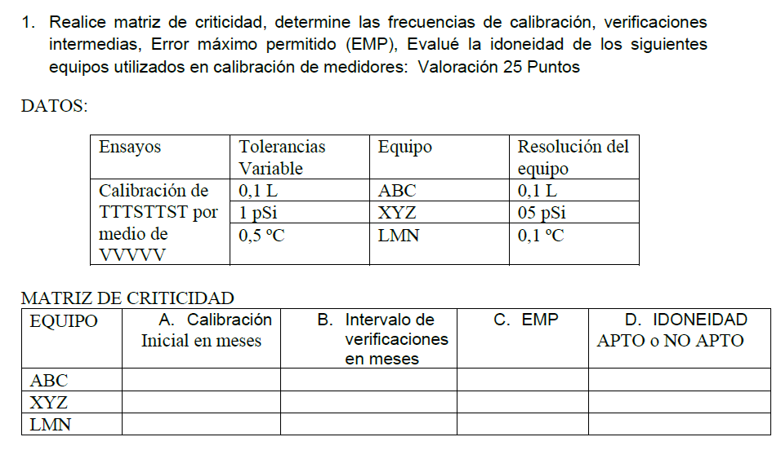
Nota1: Tomo mis equipos de uso moderado y defino que K =12 |  |  |  |  |  |  |  |  |  |  |  |  |  |  |  |  |  |  |  |  | Usamos el Método 1: Ajuste Automático o “Escalera” (tiempo-calendario)
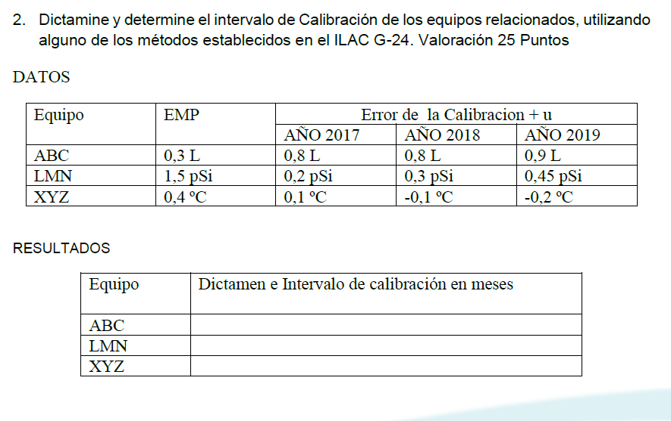

vp | Valor pedido
vm | Valor medido
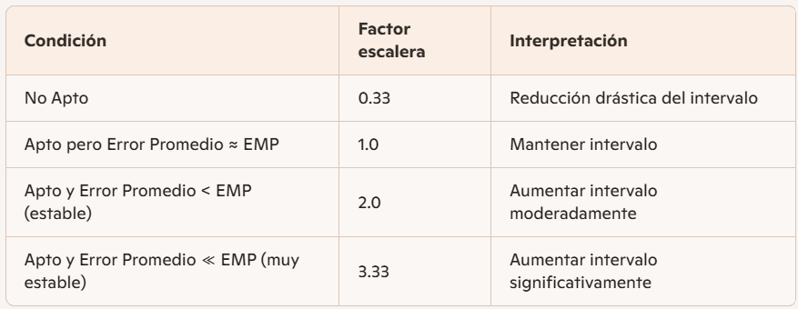
e | Error de medicion |  |  | e = vm - vp
u | Incertidumbre
R | Resolución del equipo
d | Deriva |  |  | d = Var x / Var t

e + u | Error de la Calibración + la incertidumbre

e + u | <= | EMP | Apto

